Situacion Financiera
REPÚBLICA DOMINICANA
DIRECCIÓN NACIONAL DE CONTROL DE DROGAS
ESTADO DE SITUACIÓN FINANCIERA
AL 30 DE JUNIO DE 2022
(Valores en RD$)

 |  |  | Acumulado Junio 2022
 | Activos
 | Activos Corrientes
 | Efectivo y Equivalente de Efectivo | Nota 7 |  | 84,394,364.65
 | Inventarios | Nota 8 |  | 1,197,082.50
 | Otros Activos Corrientes | Nota 9 |  | 2,493,751.83
 | Total activos corrientes |  |  | 88,085,198.98

 | Activos no Corrientes
 | Propiedad, Planta y Equipo Neto | Nota 10 |  | 613,040,556.17
 | Total Activos no Corrientes |  |  | 613,040,556.17

 | Total Activos |  |  | 701,125,755.15

 | Pasivos
 | Pasivos Corrientes
 | Cuentas por Pagar a Corto Plazo | Nota 11 |  | 30,243,461.77
 | Total Pasivos Corrientes |  |  | 30,243,461.77

 | Pasivos no Corrientes
 | Cuentas por Pagar a Largo Plazo | Nota 12 |  | 1,033,845.21
 | Total Pasivos no Corrientes |  |  | 1,033,845.21

 | Total Pasivos |  |  | 31,277,306.98

 | Activos Netos | Nota 13
 | Capital |  |  | 80,104,785.28
 | Resultado Acumulado |  |  | 588,100,739.21
 | Resultados Positivos (Ahorro) / Negativo (Desahorro) |  |  | 1,642,923.68
 | Total Activos Netos |  |  | 669,848,448.17

 | Total Activos Netos / Patrimonio |  |  | 701,125,755.15
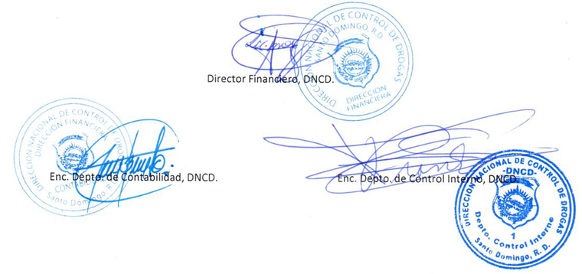

Director Financiero, DNCD.

 | Las Notas en los Estados Fianancieros son parte integral de los mismos

